目標達成状況確認票
 |  | 特定物質（温室効果ガス）排出抑制目標達成状況確認票
 |  |  |  |  |  |  |  | ←新たに対象となった事業所でない場合は、必ず提出をお願いします。（新たに対象となった事業所は記入不要です）
 |  | 温室効果ガス排出抑制計画期間（2020年度まで）が終了しましたので、兵庫県特定物質排出抑制計画に関する指針（平成18年告示第963号）に基づき、排出抑制目標の達成状況についてご確認いただき、達成、未達成の要因についてご記入ください。

 |  | 工場等の名称 |  |  |  |  |  | ←表紙と同じ場合は省略可
 |  | 担当者連絡先 |  |  |  |  |  | ←表紙と同じ場合は省略可
 |  | 特定物質（温室効果ガス）排出量 | 単位 | 基準年度排出量 | 2020年度目標量（a） | 2020年度排出量実績(b)
 |  |  |  | （ ）年度
必ず記入してください | → |  | t-CO2 |  |  |  |  | ←原単位を目標とした場合も排出量を記載して下さい。
 |  | 抑制率 | ％ | 対基準年度比 | #DIV/0! | #DIV/0!
 |  | 原単位 （原単位設定の場合は記載） |  |  |  |  |  | ←総排出量を目標とした場合は記載不要
 |  | 抑制率 | ％ | 対基準年度比 | #DIV/0! | #DIV/0!
 |  | 目標達成状況 (a)と(b)を比較し、〇をつけて下さい。 |  | 達成→ | 非達成→ | その他→
 |  | 「達成」または「未達成」の要因（又は「その他」を選んだ理由）を記載してください。 （例）・計画した措置の他、平成○年に○○○を導入したことで、大幅な削減ができ、 生産量は伸びたが、目標は達成できた。 ・計画した措置は順調に進めていたが、平成○年に○○装置が故障し、旧施設 を再稼働して操業を継続したため、排出量が増えてしまい、目標を達成すること ができなかった。 ・実排出量では、目標を○○t-CO2超過したが、超過分については、県内産国内 クレジットを取得し、H33年9月を目途に償却する予定である。 等
 |  |  |  |  |  |  |  | ←必ず記入してください

 |  |  |  |  |  |  | セル内は「Altキー＋Enterキー」で改行できます。
 |  | ※ この様式で書ききれない場合は、別紙を添付していただいて結構です。
記載例

排出抑制措置結果報告書
様式第６号（条例第142条の３関係） |  |  |  |  |  |  | 市町コード |  |  |  |  | ←着色されていないセルは入力不要です(以下同じ）。
様式第２号（要綱第３関係） |  |  |  |  |  |  | 事業所番号 |  |  |  |  | ←←事業所番号は送付の封筒に記載しています（必ず記入願います）。不明な場合は、県温暖化対策課にお問い合わせください。
 |  |  |  |  |  |  |  |  |  |  |  | 新たに対象となった事業所は、（新）と記入してください。
排 出 抑 制 措 置 結 果 報 告 書
本Excelファイルを「ひょうごの環境」ホームページ「特定物質（温室効果ガス）排出抑制計画」にリンクされた簡易申請システムから提出して下さい。
http://www.kankyo.pref.hyogo.lg.jp/jp/warming/houkoku/keikaku
押印不要ですが、受領印をご希望の際は、適宜押印～切手を貼った封筒を同封のうえ、鑑（表紙）のみを郵送してください。

 |  |  |  |  |  |  |  | 年 |  | 月 | 日
兵庫県知事 |  |  | 様 |  |  |  |  |  |  |  |  |  | 業種
 |  |  |  |  |  |  |  |  |  |  |  |  | 01 農業
 |  |  |  | 報告者 | 住所（法人にあっては、主たる事務所の所在地） |  |  |  |  |  |  |  | 02 林業
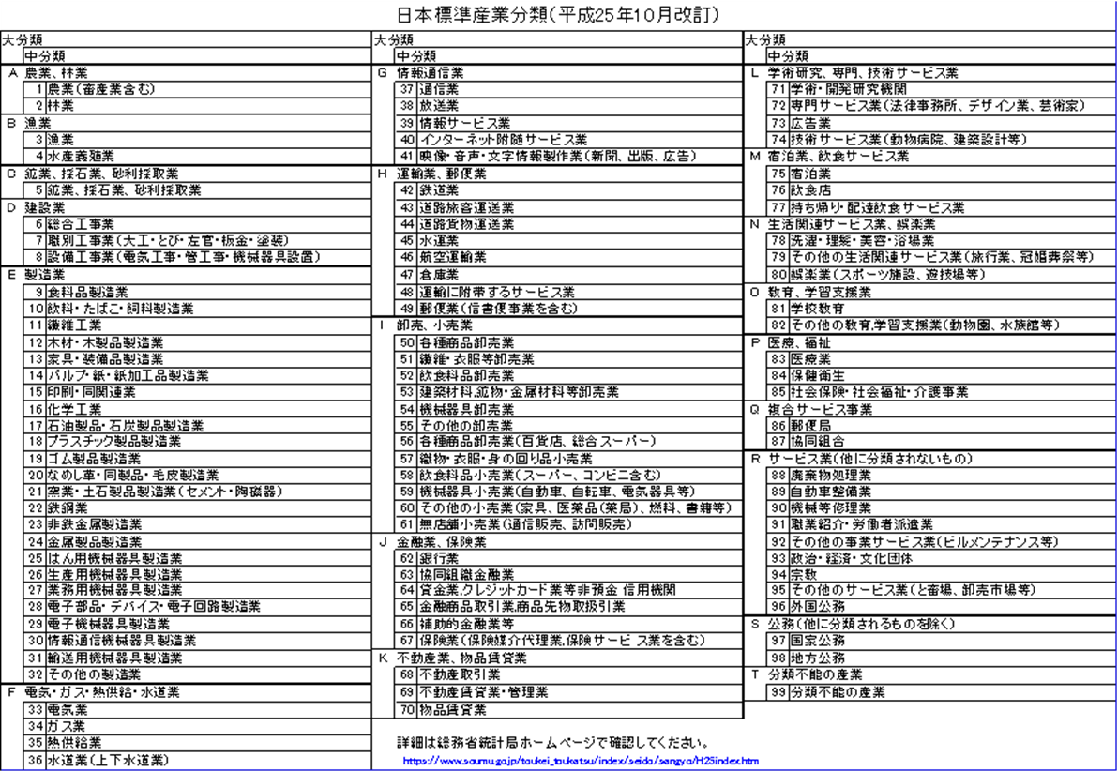
 |  |  |  |  |  |  |  |  |  |  |  |  | 03 漁業（水産養殖業を除く）
 |  |  |  |  |  |  |  |  |  |  |  |  | 04 水産養殖業
 |  |  |  |  | 氏名（法人にあっては、名称及び代表者の氏名） |  |  |  |  |  |  |  | 05 鉱業,砕石業,砂利採取業
 |  |  |  |  |  |  |  |  |  |  |  |  | 06 総合工事業
 |  |  |  |  |  |  |  |  |  |  |  |  | 07 職別工事業（設備工事業を除く）
 |  |  |  |  |  |  |  |  |  |  |  |  | 08 設備工事業
工 場 等 の 名 称 |  |  |  |  |  |  |  |  |  |  |  |  | 09 食料品製造業
工 場 等 の 所 在 地 |  |  |  |  |  |  |  |  |  |  |  |  | 10 飲料・たばこ・飼料製造業
業 種 |  |  |  |  |  |  |  |  |  |  |  |  | 11 繊維工
 |  |  |  |  |  |  |  |  |  |  |  |  | 12 木材・木製品製造業（家具を除く）
 | 2020 | 年度に実施した |  |  |  |  |  |  |  |  |  |  | 13 家具・装備品製造業
本ページの記載方法は、届出マニュアル（～工場・事業所用～）
に記載していますので、必ずご確認ください。
温室効果ガス排出抑制措置の 状況 |  |  |  |  |  |  |  |  |  |  |  |  | 14 パルプ・紙・紙加工品製造業
本エクセルファイル中の別紙シートに入力すると自動的に転記されるため、ここでは入力不要です。
 | 2020 | 年度における |  |  |  |  |  |  | （kg-CO2) |  |  |  | 15 印刷・同関連業
二酸化炭素排出量 |  |  |  |  |  |  |  |  |  |  |  |  | 16 化学工業
連絡先 |  | 担当部署・担当者氏名 |  |  |  |  |  |  |  |  |  |  | 17 石油製品・石炭製品製造業
 |  | 電話番号 |  |  |  | ＦＡＸ番号 |  |  |  |  |  |  | 18 プラスチック製品製造業
 |  | 電子メールアドレス |  |  |  |  |  |  |  |  |  |  | 19 ゴム製品製造業
 |  |  |  |  |  |  |  |  |  |  |  |  | 20 なめし革・同製品・毛皮製造業
 |  |  |  |  |  |  |  |  |  |  |  |  | 21 窯業・土石製品製造業
 |  |  |  |  |  |  |  |  |  |  |  |  | 22 鉄鋼業
 |  |  |  |  |  |  |  |  |  |  |  |  | 23 非鉄金属製造業
 |  |  |  |  |  |  |  |  |  |  |  |  | 24 金属製品製造業
 |  |  |  |  |  |  |  |  |  |  |  |  | 25 はん用機械器具製造業
 |  |  |  |  |  |  |  |  |  |  |  |  | 26 生産用機械器具製造業
 |  |  |  |  |  |  |  |  |  |  |  |  | 27 業務用機械器具製造業
 |  |  |  |  |  |  |  |  |  |  |  |  | 28 電子部品・デバイス・電子回路製造業
 |  |  |  |  |  |  |  |  |  |  |  |  | 29 電子機械器具製造業
 |  |  |  |  |  |  |  |  |  |  |  |  | 30 情報通信機械器具製造業
 |  |  |  |  |  |  |  |  |  |  |  |  | 31 輸送用機械器具製造業
 |  |  |  |  |  |  |  |  |  |  |  |  | 32 その他の製造業
 |  |  |  |  |  |  |  |  |  |  |  |  | 33 電気業
 |  |  |  |  |  |  |  |  |  |  |  |  | 34 ガス業
 |  |  |  |  |  |  |  |  |  |  |  |  | 35 熱供給業
 |  |  |  |  |  |  |  |  |  |  |  |  | 36 水道業
 |  |  |  |  |  |  |  |  |  |  |  |  | 37 通信業
 |  |  |  |  |  |  |  |  |  |  |  |  | 38 放送業
 |  |  |  |  |  |  |  |  |  |  |  |  | 39 情報サービス業
 |  |  |  |  |  |  |  |  |  |  |  |  | 40 インターネット附随サービス業
 |  |  |  |  |  |  |  |  |  |  |  |  | 41 映像・音声・文字情報製作業
 |  |  |  |  |  |  |  |  |  |  |  |  | 42 鉄道業
 |  |  |  |  |  |  |  |  |  |  |  |  | 43 道路旅客運送業
 |  |  |  |  |  |  |  |  |  |  |  |  | 44 道路貨物運送業
 |  |  |  |  |  |  |  |  |  |  |  |  | 45 水運業
 |  |  |  |  |  |  |  |  |  |  |  |  | 46 航空運輸業
 |  |  |  |  |  |  |  |  |  |  |  |  | 47 倉庫業
 |  |  |  |  |  |  |  |  |  |  |  |  | 48 運輸に附帯するサービス業
 |  |  |  |  |  |  |  |  |  |  |  |  | 49 郵便業（信書便事業を含む）
 |  |  |  |  |  |  |  |  |  |  |  |  | 50 各種商品卸売業
 |  |  |  |  |  |  |  |  |  |  |  |  | 51 繊維・衣服等卸売業
 |  |  |  |  |  |  |  |  |  |  |  |  | 52 飲食料品卸売業
 |  |  |  |  |  |  |  |  |  |  |  |  | 53 建築材料,鉱物・金属材料等卸売業
 |  |  |  |  |  |  |  |  |  |  |  |  | 54 機械器具卸売業
 |  |  |  |  |  |  |  |  |  |  |  |  | 55 その他の卸売業
 |  |  |  |  |  |  |  |  |  |  |  |  | 56 各種商品卸売業
 |  |  |  |  |  |  |  |  |  |  |  |  | 57 織物・衣服・身の回り品小売業
 |  |  |  |  |  |  |  |  |  |  |  |  | 58 飲食料品小売業
 |  |  |  |  |  |  |  |  |  |  |  |  | 59 機械器具小売業
 |  |  |  |  |  |  |  |  |  |  |  |  | 60 その他の小売業
 |  |  |  |  |  |  |  |  |  |  |  |  | 61 無店舗小売業
 |  |  |  |  |  |  |  |  |  |  |  |  | 62 銀行業
 |  |  |  |  |  |  |  |  |  |  |  |  | 63 協同組織金融業
 |  |  |  |  |  |  |  |  |  |  |  |  | 64 貸金業,クレジットカード業等非預金 信用機関
 |  |  |  |  |  |  |  |  |  |  |  |  | 65 金融商品取引業,商品先物取扱引業
 |  |  |  |  |  |  |  |  |  |  |  |  | 66 補助的金融業等
 |  |  |  |  |  |  |  |  |  |  |  |  | 67 保険業（保険媒介代理業,保険サービ ス業を含む）
 |  |  |  |  |  |  |  |  |  |  |  |  | 68 不動産取引業
 |  |  |  |  |  |  |  |  |  |  |  |  | 69 不動産賃貸業・管理業
 |  |  |  |  |  |  |  |  |  |  |  |  | 70 物品賃貸業
 |  |  |  |  |  |  |  |  |  |  |  |  | 71 学術・開発研究機関
 |  |  |  |  |  |  |  |  |  |  |  |  | 72 専門サービス業（他に分類されないもの）
 |  |  |  |  |  |  |  |  |  |  |  |  | 73 広告業
 |  |  |  |  |  |  |  |  |  |  |  |  | 74 技術サービス業（他に分類されないもの）
 |  |  |  |  |  |  |  |  |  |  |  |  | 75 宿泊業
 |  |  |  |  |  |  |  |  |  |  |  |  | 76 飲食店
 |  |  |  |  |  |  |  |  |  |  |  |  | 77 持ち帰り・配達飲食サービス業
 |  |  |  |  |  |  |  |  |  |  |  |  | 78 洗濯・理髪・美容・浴場業
 |  |  |  |  |  |  |  |  |  |  |  |  | 79 その他の生活関連サービス業
 |  |  |  |  |  |  |  |  |  |  |  |  | 80 娯楽業
 |  |  |  |  |  |  |  |  |  |  |  |  | 81 学校教育
 |  |  |  |  |  |  |  |  |  |  |  |  | 82 その他の教育,学習支援業
 |  |  |  |  |  |  |  |  |  |  |  |  | 83 医療業
 |  |  |  |  |  |  |  |  |  |  |  |  | 84 保健衛生
 |  |  |  |  |  |  |  |  |  |  |  |  | 85 社会保険・社会福祉・介護事業
 |  |  |  |  |  |  |  |  |  |  |  |  | 86 郵便局
 |  |  |  |  |  |  |  |  |  |  |  |  | 87 協同組合（他に分類されないもの）
 |  |  |  |  |  |  |  |  |  |  |  |  | 88 廃棄物処理業
 |  |  |  |  |  |  |  |  |  |  |  |  | 89 自動車整備業
 |  |  |  |  |  |  |  |  |  |  |  |  | 89 インターネット附随サービス業
 |  |  |  |  |  |  |  |  |  |  |  |  | 90 機械等修理業
 |  |  |  |  |  |  |  |  |  |  |  |  | 91 職業紹介・労働者派遣業
 |  |  |  |  |  |  |  |  |  |  |  |  | 92 その他の事業サービス業
 |  |  |  |  |  |  |  |  |  |  |  |  | 93 政治・経済・文化団体
 |  |  |  |  |  |  |  |  |  |  |  |  | 94 宗教
 |  |  |  |  |  |  |  |  |  |  |  |  | 95 その他のサービス業
 |  |  |  |  |  |  |  |  |  |  |  |  | 96 外国公務
 |  |  |  |  |  |  |  |  |  |  |  |  | 97 国家公務
 |  |  |  |  |  |  |  |  |  |  |  |  | 98 地方公務
 |  |  |  |  |  |  |  |  |  |  |  |  | 99 分類不能の産業

（参考）判定シート（エネルギー原油換算）
※このシートは事業場の正確なエネルギー使用量（原油換算）を確認するためのもので、提出の必要はありません。
判定フロー図を参考に必要な提出書類を確認してください。
エネルギー使用量（燃料、熱および電気）の原油換算表
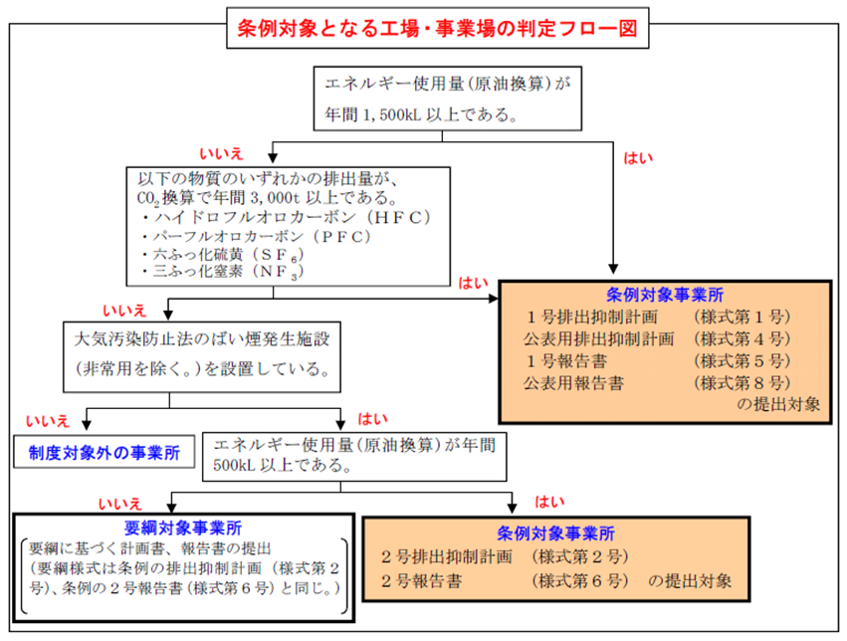
 |  |  | 黄色セル | に数値を入力してください。

活動の区分 |  |  | 使用量 | 単位 | 原油換算係数 | 単位 発熱量 | 原油換算量（kL）
小分類 | 名称 | 名称
燃料の使用 | 燃料使用量 | 原油(コンデンセートを除く。) |  | L（㍑） | 0.986 | 38.2 | 0
 |  | 原油のうちコンデンセート(NGL) |  | L（㍑） | 0.911 | 35.3 | 0
 |  | 揮発油（ガソリン） |  | L（㍑） | 0.893 | 34.6 | 0
 |  | ナフサ |  | L（㍑） | 0.867 | 33.6 | 0
 |  | 灯油 |  | L（㍑） | 0.947 | 36.7 | 0
 |  | 軽油 |  | L（㍑） | 0.973 | 37.7 | 0
 |  | Ａ重油 |  | L（㍑） | 1.009 | 39.1 | 0
 |  | Ｂ・Ｃ重油 |  | L（㍑） | 1.081 | 41.9 | 0
 |  | 石油アスファルト |  | kg（㌕） | 1.055 | 40.9 | 0
 |  | 石油コークス |  | kg（㌕） | 0.771 | 29.9 | 0
 |  | 液化石油ガス(ＬＰＧ) |  | kg（㌕） | 1.311 | 50.8 | 0
 |  | 石油系炭化水素ガス |  | Nm3 | 1.158 | 44.9 | 0
 |  | 液化天然ガス（ＬＮＧ） |  | kg（㌕） | 1.409 | 54.6 | 0
 |  | その他可燃性天然ガス |  | Nm3 | 1.122 | 43.5 | 0
 |  | 原料炭 |  | kg（㌕） | 0.748 | 29 | 0
 |  | 一般炭 |  | kg（㌕） | 0.663 | 25.7 | 0
※昼間買電とは、一般送配電事業者、送電事業者及び特定送配電事業者が維持し、及び運用する電線路を介して供給を受ける電気で８時から22時までに使用した電力をいう。
 |  | 無煙炭 |  | kg（㌕） | 0.694 | 26.9 | 0
 |  | 石炭コークス |  | kg（㌕） | 0.759 | 29.4 | 0
 |  | コールタール |  | kg（㌕） | 0.962 | 37.3 | 0
 |  | コークス炉ガス |  | Nm3 | 0.544 | 21.1 | 0
※※夜間買電とは、一般送配電事業者、送電事業者及び特定送配電事業者が維持し、及び運用する電線路を介して供給を受ける電気で22時から８時までに使用した電力をいう。
電力会社の検針票等の「力率測定用有効電力量」が昼間電力に当たり、夜間買電は全使用量から力率測定用有効電力量を引いて算出する。
昼夜間の区別ができない場合は、すべての使用量を昼間の使用量として計上すること。
 |  | 高炉ガス |  | Nm3 | 0.088 | 3.41 | 0
 |  | 転炉ガス |  | Nm3 | 0.217 | 8.41 | 0
 |  | 都市ガス(13A) |  | Nm3 | 1.161 | 45 | 0
他人から供給された熱の使用 | 熱使用量 | 産業用蒸気 |  | MJ | 0.026 | 1.02 | 0
 |  | 産業用以外の蒸気 |  | MJ | 0.035 | 1.36 | 0
 |  | 温水 |  | MJ | 0.035 | 1.36 | 0
 |  | 冷水 |  | MJ | 0.035 | 1.36 | 0
他人から供給された電気の使用 | 電気事業者 | 昼間買電（※） |  | kWh | 0.257 | 9.97 | 0
 |  | 夜間買電（※※） |  | kWh | 0.239 | 9.28 | 0
※※※上記以外の買電とは、一般送配電事業者、送電事業者及び特定送配電事業者が維持し、及び運用する電線路を介して供給を受けた電気以外の電気で使用した電力をいう。
 | 上記以外の買電 | 買電等（※※※） |  | kWh | 0.252 | 9.76 | 0
 |  |  |  |  |  | 合計 | 0
 |  | 判定結果： | 数値を入力してください

